MW
Anno | 2000 | 2001 | 2002 | 2003 | 2004 | 2005 | 2006 | 2007 | 2008 | 2009 | 2010 | 2011 | 2012
MW | 19 | 20 | 22 | 26 | 31 | 38 | 50 | 120 | 431.5 | 1144 | 3469.8 | 12773.4 | 16419.8

MW
Anno | MW
2000 | 19
2001 | 20
2002 | 22
2003 | 26
2004 | 31
2005 | 38
2006 | 50
2007 | 120
2008 | 431.5
2009 | 1144
2010 | 3469.8 |  |  |  |  |  |  |  |  |  |  |  |  | Periodi | Conto Energia
2011 | 12773.4 |  |  |  |  |  |  |  |  |  |  |  |  | 2005-2007 | 1° conto energia
2012 | 16419.8 |  |  |  |  |  |  |  |  |  |  |  |  | 2007-2010 | 2° conto energia
 |  |  |  |  |  |  |  |  |  |  |  |  |  | 2011 | 3° conto energia
 |  |  |  |  |  |  |  |  |  |  |  |  |  | 2011-2012 | 4° conto energia
 |  |  |  |  |  |  |  |  |  |  |  |  |  | 2013 | 5° conto energia

MW - Emilia Romagna
Anno | 2000 | 2001 | 2002 | 2003 | 2004 | 2005 | 2006 | 2007 | 2008 | 2009 | 2010 | 2011 | 2012
MW - Emilia Romagna |  |  |  |  |  |  |  |  | 39.8 | 95 | 364 | 1267 | 1610

MW - Emilia Romagna
 | MW - Emilia Romagna
2000
2001
2002
2003
2004
2005
2006
2007
2008 | 39.8
2009 | 95
2010 | 364
2011 | 1267
2012 | 1610
Anno | MW
2000
2001
2002
2003
2004
2005
2006
2007
2008 | 39.8
2009 | 95
2010 | 364 |  |  |  |  |  |  |  |  |  |  |  |  | Periodi | Conto Energia
2011 | 1267 |  |  |  |  |  |  |  |  |  |  |  |  | 2005-2007 | 1° conto energia
2012 | 1610 |  |  |  |  |  |  |  |  |  |  |  |  | 2007-2010 | 2° conto energia
 |  |  |  |  |  |  |  |  |  |  |  |  |  | 2011 | 3° conto energia
 |  |  |  |  |  |  |  |  |  |  |  |  |  | 2011-2012 | 4° conto energia
 |  |  |  |  |  |  |  |  |  |  |  |  |  | 2013 | 5° conto energia

MW - Puglia
Anno | 2000 | 2001 | 2002 | 2003 | 2004 | 2005 | 2006 | 2007 | 2008 | 2009 | 2010 | 2011 | 2012
MW - Puglia |  |  |  |  |  |  |  |  | 53.3 | 214.4 | 683.4 | 2186.2 | 2449

MW - Puglia
 | MW - Puglia
2000
2001
2002
2003
2004
2005
2006
2007
2008 | 53.3
2009 | 214.4
2010 | 683.4
2011 | 2186.2
2012 | 2449
Anno | MW
2000
2001
2002
2003
2004
2005
2006
2007
2008 | 53.3
2009 | 214.4
2010 | 683.4 |  |  |  |  |  |  |  |  |  |  |  |  | Periodi | Conto Energia
2011 | 2186.2 |  |  |  |  |  |  |  |  |  |  |  |  | 2005-2007 | 1° conto energia
2012 | 2449 |  |  |  |  |  |  |  |  |  |  |  |  | 2007-2010 | 2° conto energia
 |  |  |  |  |  |  |  |  |  |  |  |  |  | 2011 | 3° conto energia
 |  |  |  |  |  |  |  |  |  |  |  |  |  | 2011-2012 | 4° conto energia
 |  |  |  |  |  |  |  |  |  |  |  |  |  | 2013 | 5° conto energia

MW - Lombardia
Anno | 2000 | 2001 | 2002 | 2003 | 2004 | 2005 | 2006 | 2007 | 2008 | 2009 | 2010 | 2011 | 2012
MW - Lombardia |  |  |  |  |  |  |  |  | 49.8 | 126.3 | 372 | 1321.6 | 1822

MW - Lombardia
 | MW - Lombardia
2000
2001
2002
2003
2004
2005
2006
2007
2008 | 49.8
2009 | 126.3
2010 | 372
2011 | 1321.6
2012 | 1822
Anno | MW
2000
2001
2002
2003
2004
2005
2006
2007
2008 | 49.8
2009 | 126.3
2010 | 372 |  |  |  |  |  |  |  |  |  |  |  |  | Periodi | Conto Energia
2011 | 1321.6 |  |  |  |  |  |  |  |  |  |  |  |  | 2005-2007 | 1° conto energia
2012 | 1822 |  |  |  |  |  |  |  |  |  |  |  |  | 2007-2010 | 2° conto energia
 |  |  |  |  |  |  |  |  |  |  |  |  |  | 2011 | 3° conto energia
 |  |  |  |  |  |  |  |  |  |  |  |  |  | 2011-2012 | 4° conto energia
 |  |  |  |  |  |  |  |  |  |  |  |  |  | 2013 | 5° conto energia

MW - Campania
Anno | 2000 | 2001 | 2002 | 2003 | 2004 | 2005 | 2006 | 2007 | 2008 | 2009 | 2010 | 2011 | 2012
MW - Campania |  |  |  |  |  |  |  |  | 15.5 | 31.7 | 84.4 | 376 | 546

MW - Campania
 | MW - Campania
2000
2001
2002
2003
2004
2005
2006
2007
2008 | 15.5
2009 | 31.7
2010 | 84.4
2011 | 376
2012 | 546
Anno | MW
2000
2001
2002
2003
2004
2005
2006
2007
2008 | 15.5
2009 | 31.7
2010 | 84.4 |  |  |  |  |  |  |  |  |  |  |  |  | Periodi | Conto Energia
2011 | 376 |  |  |  |  |  |  |  |  |  |  |  |  | 2005-2007 | 1° conto energia
2012 | 546 |  |  |  |  |  |  |  |  |  |  |  |  | 2007-2010 | 2° conto energia
 |  |  |  |  |  |  |  |  |  |  |  |  |  | 2011 | 3° conto energia
 |  |  |  |  |  |  |  |  |  |  |  |  |  | 2011-2012 | 4° conto energia
 |  |  |  |  |  |  |  |  |  |  |  |  |  | 2013 | 5° conto energia

N. IMPIANTI
Anno | 2000 | 2001 | 2002 | 2003 | 2004 | 2005 | 2006 | 2007 | 2008 | 2009 | 2010 | 2011 | 2012
n° impianti |  |  |  |  |  |  |  |  | 15,721 | 32,670 | 61,720 | 110,577 | 154,637.0

n° impianti
 | n° impianti
2000
2001
2002
2003
2004
2005
2006
2007
2008 | 15721
2009 | 32670
2010 | 61720
2011 | 110577
2012 | 154637
Anno | n° impianti
2000
2001
2002
2003
2004
2005
2006
2007
2008 | 15,721
2009 | 32,670 |  |  |  |  |  |  |  |  |  |  |  |  | Periodi | Conto Energia
2010 | 61,720 |  |  |  |  |  |  |  |  |  |  |  |  | 2005-2007 | 1° conto energia
2011 | 110,577 |  |  |  |  |  |  |  |  |  |  |  |  | 2007-2010 | 2° conto energia
2012 | 154,637.0 |  |  |  |  |  |  |  |  |  |  |  |  | 2011 | 3° conto energia
 |  |  |  |  |  |  |  |  |  |  |  |  |  | 2011-2012 | 4° conto energia
 |  |  |  |  |  |  |  |  |  |  |  |  |  | 2013 | 5° conto energia

n°impianti - Puglia
Anno | 2000 | 2001 | 2002 | 2003 | 2004 | 2005 | 2006 | 2007 | 2008 | 2009 | 2010 | 2011 | 2012
n° impianti - Puglia |  |  |  |  |  |  |  |  | 2,496 | 5,290 | 9,679 | 22,926 | 33,562.0

n° impianti - Puglia
 | n° impianti - Puglia
2000
2001
2002
2003
2004
2005
2006
2007
2008 | 2496
2009 | 5290
2010 | 9679
2011 | 22926
2012 | 33562
Anno | MW
2000
2001
2002
2003
2004
2005
2006
2007
2008 | 2,496
2009 | 5,290 |  |  |  |  |  |  |  |  |  |  |  |  | Periodi | Conto Energia
2010 | 9,679 |  |  |  |  |  |  |  |  |  |  |  |  | 2005-2007 | 1° conto energia
2011 | 22,926 |  |  |  |  |  |  |  |  |  |  |  |  | 2007-2010 | 2° conto energia
2012 | 33,562.0 |  |  |  |  |  |  |  |  |  |  |  |  | 2011 | 3° conto energia
 |  |  |  |  |  |  |  |  |  |  |  |  |  | 2011-2012 | 4° conto energia
 |  |  |  |  |  |  |  |  |  |  |  |  |  | 2013 | 5° conto energia

n°impianti - Campania
Anno | 2000 | 2001 | 2002 | 2003 | 2004 | 2005 | 2006 | 2007 | 2008 | 2009 | 2010 | 2011 | 2012
n° impianti - Campania |  |  |  |  |  |  |  |  | 627 | 1,710 | 4,006 | 10,071 | 16,571.0

n° impianti - Campania
 | n° impianti - Campania
2000
2001
2002
2003
2004
2005
2006
2007
2008 | 627
2009 | 1710
2010 | 4006
2011 | 10071
2012 | 16571
Anno | n° impianti
2000
2001
2002
2003
2004
2005
2006
2007
2008 | 627
2009 | 1,710 |  |  |  |  |  |  |  |  |  |  |  |  | Periodi | Conto Energia
2010 | 4,006 |  |  |  |  |  |  |  |  |  |  |  |  | 2005-2007 | 1° conto energia
2011 | 10,071 |  |  |  |  |  |  |  |  |  |  |  |  | 2007-2010 | 2° conto energia
2012 | 16,571.0 |  |  |  |  |  |  |  |  |  |  |  |  | 2011 | 3° conto energia
 |  |  |  |  |  |  |  |  |  |  |  |  |  | 2011-2012 | 4° conto energia
 |  |  |  |  |  |  |  |  |  |  |  |  |  | 2013 | 5° conto energia

n°impianti - Lombardia
Anno | 2000 | 2001 | 2002 | 2003 | 2004 | 2005 | 2006 | 2007 | 2008 | 2009 | 2010 | 2011 | 2012
n° impianti - Lombardia |  |  |  |  |  |  |  |  | 5,148 | 10,814 | 23,274 | 48,692 | 68,434.0

n° impianti - Lombardia
 | n° impianti - Lombardia
2000
2001
2002
2003
2004
2005
2006
2007
2008 | 5148
2009 | 10814
2010 | 23274
2011 | 48692
2012 | 68434
Anno | n° impianti
2000
2001
2002
2003
2004
2005
2006
2007
2008 | 5,148
2009 | 10,814 |  |  |  |  |  |  |  |  |  |  |  |  | Periodi | Conto Energia
2010 | 23,274 |  |  |  |  |  |  |  |  |  |  |  |  | 2005-2007 | 1° conto energia
2011 | 48,692 |  |  |  |  |  |  |  |  |  |  |  |  | 2007-2010 | 2° conto energia
2012 | 68,434.0 |  |  |  |  |  |  |  |  |  |  |  |  | 2011 | 3° conto energia
 |  |  |  |  |  |  |  |  |  |  |  |  |  | 2011-2012 | 4° conto energia
 |  |  |  |  |  |  |  |  |  |  |  |  |  | 2013 | 5° conto energia

Conto Energia
Periodi | Conto Energia | Incentivo | Durata | YEAR | Energy Plan | FeedIn Tariff €/KwH | Length | Month Start | Month End | amountPerc | Residue | IntroTech
2005-2007 | 1° conto energia | 0,445 €/kWh | 20 anni | 2005-2006 | I | 0.445 | 240 | 0 | 25 | 0.25 | 0 | 1
2007-2010 | 2° conto energia |  | 20 anni | 2007-2010 | II | 0.42 | 240 | 25 | 73 | 0.25 | 0 | 1 | 48
 | Classe 1-3 kW | 0,440 €/kWh |  | 2011 | III | 0.324 | 240 | 73 | 77 | 0.25 | 0 | 1
 | Classe 3-20 | 0,42 €/kWh |  | 2011 | III | 0.3075 | 240 | 77 | 81 | 0.25 | 0 | 1
 | Classe > 20 | 0,40 €/kWh |  | 2011 | III | 0.2838 | 240 | 81 | 85 | 0.25 | 0 | 1
2011 | 3° conto energia |  |  | 2012 | IV | 0.19 | 240 | 85 | 91 | 0.25 | 0 | 1
1 gennaio - 30 aprile |  |  |  | 2012 | IV | 0.173 | 240 | 91 | 97 | 0.25 | 0 | 1
30 aprile - 31 agosto
31 agosto - 31 dicembre

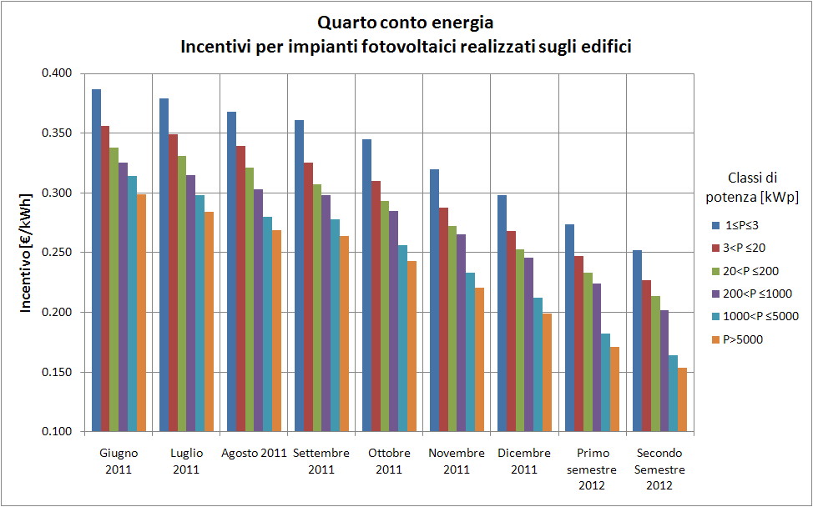
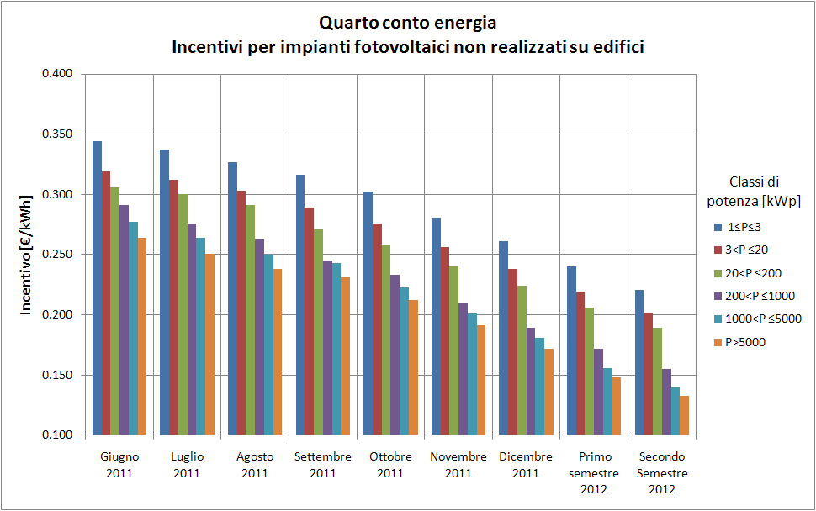
2011-2012 | 4° conto energia
2013 | 5° conto energia

